základní funkce
Tři kamarádi se účastnili týdenní brigády sběru jablek. Vyplaceni byli až na konci týdne a to 1950Kč za 1 tunu jablek.
Majitel sadu jim slíbil prémii 2400Kč na osobu, pokud dohromady nasbírají alespoň 30 tun.
Zjistěte kolik si tedy nakonec každý vydělá.

 | Petr | Kamil | Adam
Pondělí | 1312 | 1430 | 1495
Úterý | 1284 | 1399 | 1403
Středa | 1453 | 1501 | 1320
Čtvrtek | 1257 | 1463 | 1480
Pátek | 1390 | 1398 | 1477
Sobota | 1425 | 1485 | 1402
Neděle | 1397 | 1470 | 1499
Celkem | 9518 | 10146 | 10076 | Dohromady | 29740
 |  |  |  | Prémie | 0
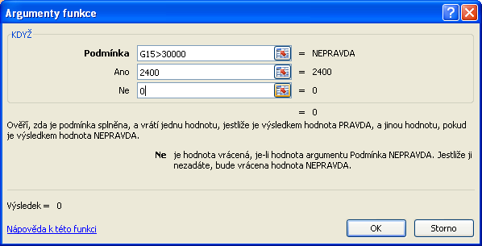
Výplata | 18560.1 | 19784.7 | 19648.2

Ještě spočítejte kolik natrhal kažý průměrně, kolik nejvíce a nejméně.

Průměr | 1359.71 | 1449.43 | 1439.43
Maximum | 1453 | 1501 | 1499
Minimum | 1257 | 1398 | 1320

Celkový průměr | 1416.19
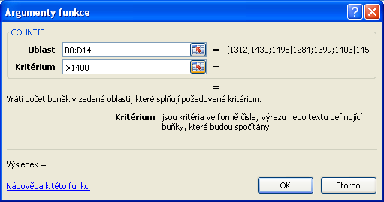
Počet dnů, ve kterých někdo nasbíral vice jak 1400 kg | 13

